Summary table
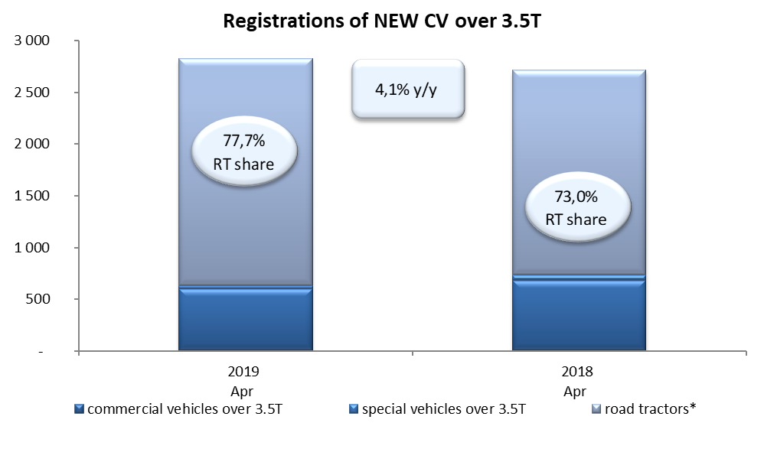
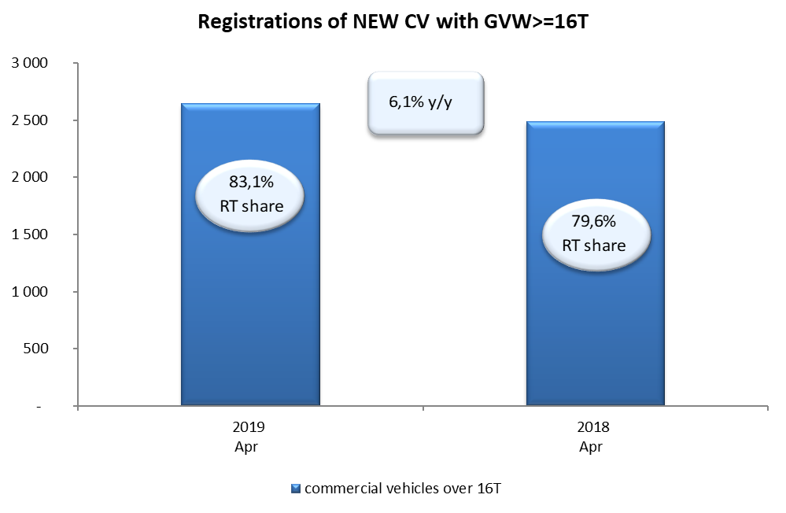
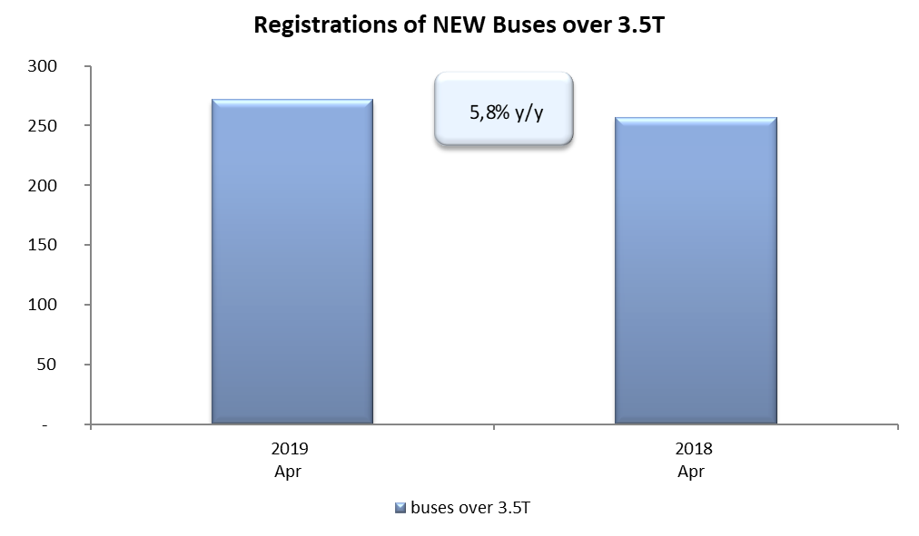
PZPM based on CEP (Ministry of Digital Affairs) |  |  |  |  |  | 09/05/2019
 |  |  |  |  |  | units
FIRST REGISTRATIONS OF NEW COMMERCIAL VEHICLES OVER 3.5T
 | 2019 Apr | 2018 Apr | % change y/y | 2019 Jan - Apr | 2018 Jan - Apr | % change y/y
CV - TOTAL | 2,826 | 2,714 | 4.1% | 10,279 | 9,868 | 4.2%
commercial vehicles over 3.5T | 602 | 680 | -11.5% | 2,047 | 2,115 | -3.2%
special vehicles over 3.5T | 28 | 52 | -46.2% | 207 | 190 | 8.9%
road tractors* | 2,196 | 1,982 | 10.8% | 8,025 | 7,563 | 6.1%
BUSES - TOTAL | 272 | 257 | 5.8% | 804 | 884 | -9.0%
buses over 3.5T | 272 | 257 | 5.8% | 804 | 884 | -9.0%
COMMERCIAL VEHICLES - TOTAL | 3,098 | 2,971 | 4.3% | 11,083 | 10,752 | 3.1%
*/ The data does not cover new registrations of domestic producers their own brands

